Imagenes
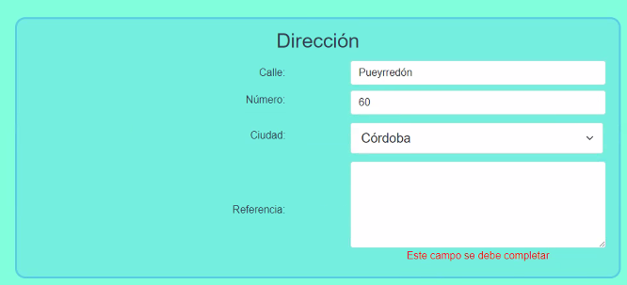 | Bug 1 - Referencia Obligatoria

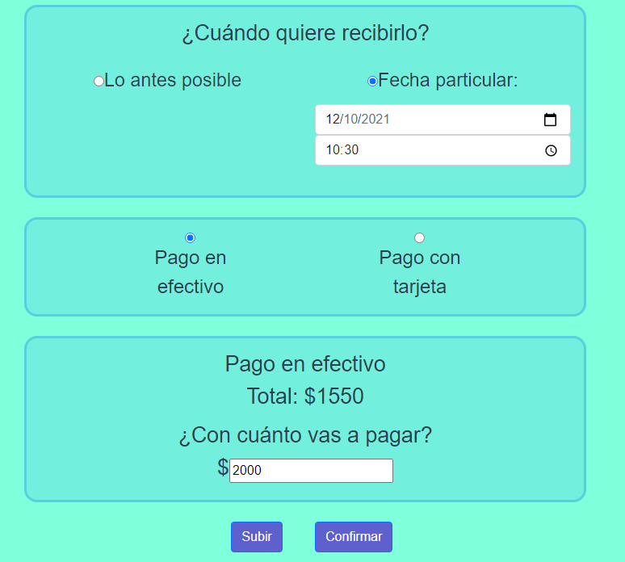 | Bug 4 - Hora Programada de Entrega no valida (caso menor actual)
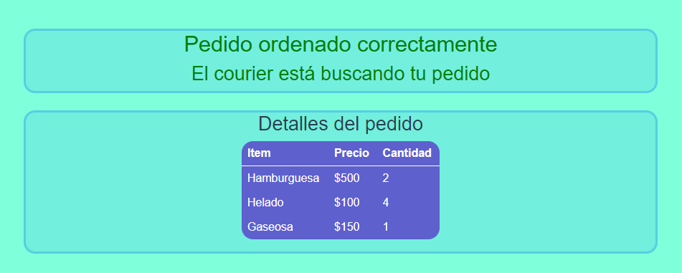

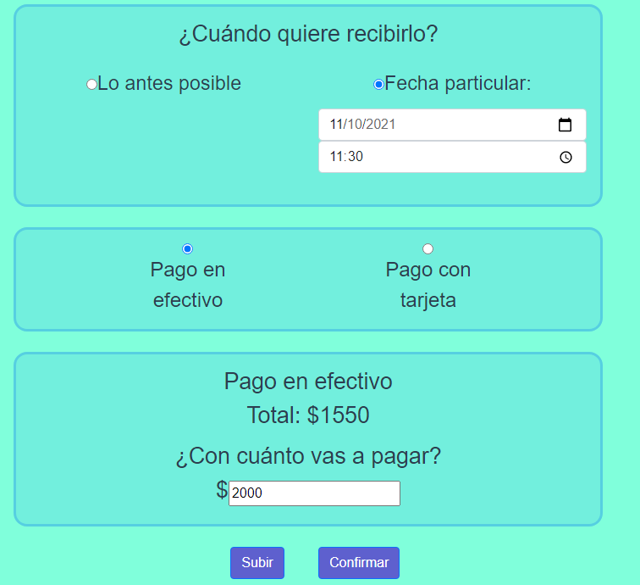 | Bug 3 - Fecha Programada de Entrega no válida (caso menor actual)

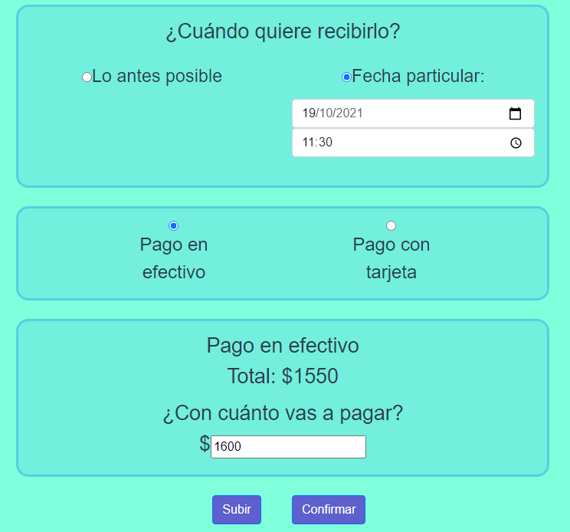 | Bug 2 - Fecha Programada de Entrega no válida (caso mayor a una semana)

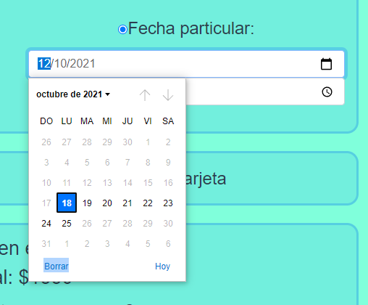 | Bug 8 - Fecha Programada de Entrega no válida

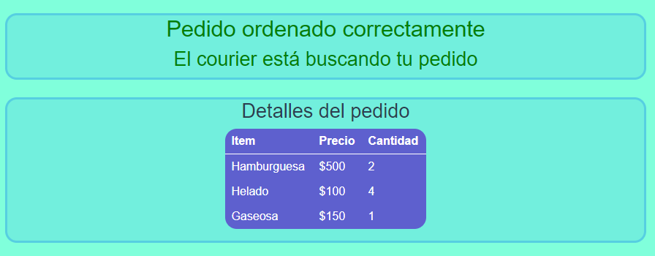

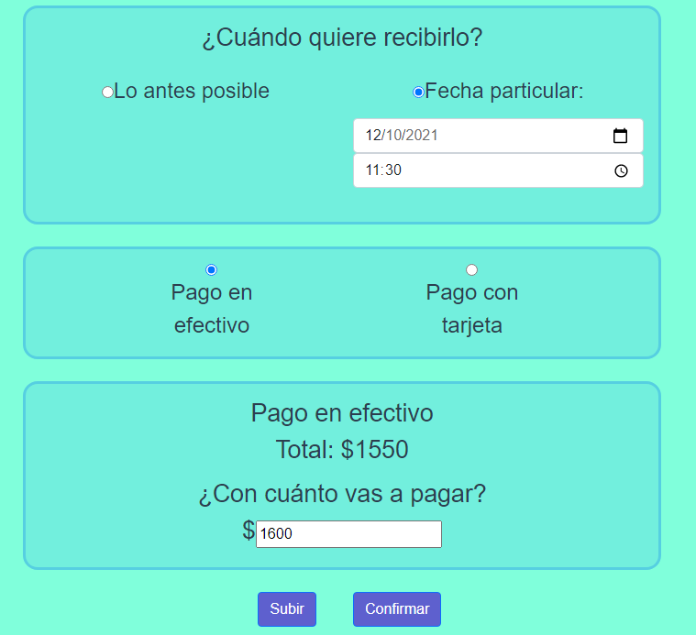 | Bug 5 - Hora Programada de Entrega no válida (caso menor una hora a la actual)

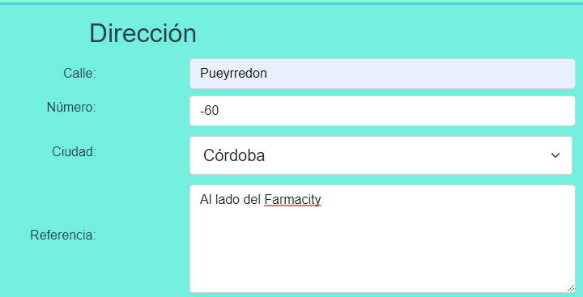 | Bug 6 - Número de Calle de Entrega negativo

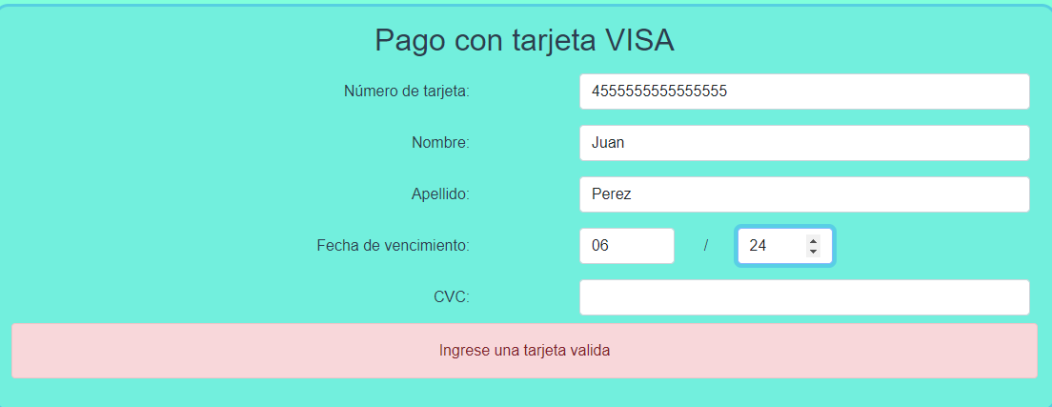 | Bug 7 - Mensaje de error incorrecto al no ingresar CVC

